LOCATIONS
 |  |  | SARL MAEVA LOCATION TARAVAO EN FACE DE ACE MARINE BP 7152 98719 TARAVAO TEL : 87 71 59 65/ 87 31 85 70

 |  |  | maeva.location11@gmail.com
 |  |  | N°TAHITI E76834
 |  |  | EN CAS DE SINISTRE APPELER MAEVA REMORQUAGE 87 71 59 65

MARQUE MODELE |  |  | IMMATRICULATION

DATE | NOM DU CLIENT |  | TELEPHONE | N° LOCATION

Niveau carburant : …I........I........I........I.........I.......... |  |  | S/PLOMB GASOIL
HEURE DE DEPART…....................KM….....................Départ |  |  | HEURE DE RETOUR…............KM…....................Retour
CAPOT MOTEUR |  | COFFRE ARRIERE | CAPOT MOTEUR | COFFRE ARRIERE
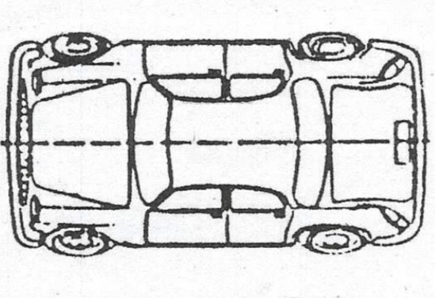

Signature contrôleur | à l'aller | Signature client | Signature contrôleur | au retour Signature client

Dommages existants au départ OUI NON |  |  | Dommages au retour fait par le preneur OUI NON
// = rayure peinture endommagée |  | * Pare brise fissuré ou point | Liste des dégâts causés par le PRENEUR
X = élément enfoncé |  | 0 = Pneus endommagé | PRENDRE PHOTOS DES DEGATS
TOTAL TTC DES DEGATS PIECES ET MAIN D'ŒUVRE AVEC LE TEMPS D'IMMOBILISATION DES TRAVAUX INCLUS |  |  | GARANTIE PRISE EN CAS DE NON PAIEMENT
 |  |  | Conditions de règlements
PROLONGATION HORAIRE ET 24H A ENCAISSER |  | DU |  | HEURE DEPART
 |  | AU |  | HEURE RETOUR
TOTAL TTC |  |  | En instance de règlement
ACCESSOIRES A CONTROLER
BATTERIE |  |  | DOCUMENTS DE ROUTE CARTE GRISE
ROUE DE SECOURS |  |  | CONSTAT A L'AMIABLE
TRIANGLE ET GILET |  |  | ANTENNE RADIO
PNEUS / ENJOLIVEUR
Signature du Preneur à l'aller: |  |  | Signature du Preneur au Retour:

